상품제안서
뉴 샤니볼3 야광 LED 비치발리볼 소프트 에어볼 | 상품코드: F27413

 |  |  |  |  |  |  | 02-412-0044 | www.easy1.co.kr
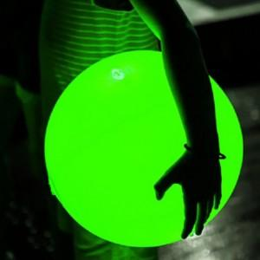

【상세/제작정보】

【인쇄/포장옵션】 | / 포장불가능

【공급단가】 | 수량 | 20~ | 60~ | 100~ | 300~ | 500~
*VAT별도 | 단가 | 12,600원 | 12,390원 | 12,070원 | 11,860원 | 11,550원

【상품 URL】 | http://www.easy1.co.kr/src/goods_detail.php?gdno=27413

